상품제안서
리유저블 엣지 500ml | 상품코드: F22090

 |  |  |  |  |  |  | 02-412-0044 | www.easy1.co.kr
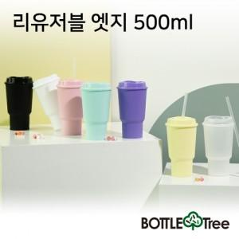

【상세/제작정보】 | 하단인쇄 수량 관계없이 비용 추가로 별도 상담 후 진행 부탁드립니다. 빨대 추가상품 입니다.

【인쇄/포장옵션】 | 실크 / 포장지포장

【공급단가】 | 수량 | 200~ | 500~ | 1,000~ | 3,000~ | 5,000~
*VAT별도 | 단가 | 1,950원 | 1,880원 | 1,820원 | 1,750원 | 1,690원

【상품 URL】 | https://dev.easy1.co.kr:443/src/goods_detail.php?gdno=22090

